出展申込書
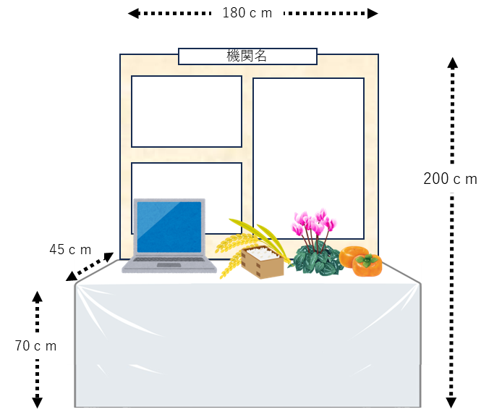
記入例
2023年度アグリビジネス創出フェア in 東海 |  |  |  |  |  | 2023年度アグリビジネス創出フェア in 東海
出 展 申 込 書 |  |  |  |  |  | 出 展 申 込 書
 |  |  |  | 申込日 令和5年 月 日 |  |  |  |  |  | 申込日 令和5年 月 日

機関名 |  |  |  |  |  | 機関名 |  | NPO法人東海地域生物系先端技術研究会
URL |  |  |  |  |  | URL |  | https://www.biotech-tokai.jp/

出展の内容、PRなど概要を160字以内に記入してください。 冊子にまとめて当日のアグリフェア会場で配布、東海生研HPで公開させていただきます。 |  |  |  |  |  | 出展の内容、PRなど概要を160字以内に記入してください。 冊子にまとめて当日のアグリフェア会場で配布、東海生研HPで公開させていただきます。

出展概要 |  | 160字以内でご記入ください |  |  |  | 出展概要 |  | 160字以内でご記入ください
 |  |  |  |  |  | 東海4県の農林水産・食品産業分野における産学官金連携を支援する団体です。1991年に任意団体として発足、2005年には法人化し、これまで30年間に渡って地域貢献を目指した地道な活動を継続してきました。農林水産省の産学連携支援事業を業務の中心とし、近年はコンソーシアムの管理運営機関として共同研究の応援もしています。

1コマの場合
（イメージ）


出展ご担当者 役職・氏名 |  |  |  |  |  | 出展ご担当者 役職・氏名 |  | 事務局長 |  | 岩佐精二
メールアドレス |  |  |  |  |  | メールアドレス |  | npo-tokai@ab.auone-net.jp
〒住所 |  | 〒 |  |  |  | 〒住所 |  | 464-8601 | 名古屋市千種区不老町 名古屋大学大学院生命農学研究科気付
ポスター1枚だけ発表したいなあ
電話 |  |  |  |  |  | 電話 |  | 052-789-4586

それなら 0.5コマの
申込をおすすめします！
希望出展方法に印を付けてください。ブース展示・Web展示両方できます。 |  |  |  |  |  | 希望出展方法に印を付けてください。ブース展示・Web展示両方できます。
 | 12/7 13:00-17:00 ブース展示 |  | １コマの大きさは 幅 180cm、高さ 200cm、机高さ 70cm、奥行 45cm 0.5コマの出展もできます。（縦A0サイズのポスター１枚がぴったりです） 0.5、１、2コマでお申込みください。 （3コマ以上ご希望の方は事務局までお問合せ下さい。） 試飲・試食をご希望の方は事務局までお問合せ下さい。 対応できない場合もあります。 |  |  | 〇 | 12/7 13:00-17:00 ブース展示 |  | １コマの大きさは 幅 180cm、高さ 200cm、机高さ 70cm、奥行 45cm 0.5コマの出展もできます。（縦A0サイズのポスター１枚にピッタリです） 0.5、１、2コマでお申込みください。 （3コマ以上ご希望の方は事務局までお問合せ下さい。） 試飲・試食をご希望の方は事務局までお問合せ下さい。 対応できない場合もあります。
 |  |  | 電源について | 電源が必要の方はお書き添えください。 |  | 0.5コマ |  |  | 電源 要 | 電源が必要の方はお書き添えください。
0.5コマの場合も机を
用意できます。
 |  |  | 使用電源 個 | 使用機器： 使用電力： |  |  |  |  | 使用電源 1 個 | 使用機器： PC 使用電力：約60ｗ
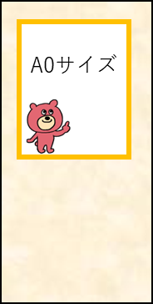

 | 12/7 10:00～ 2/8 Web展示 |  | データ（PDF、MP4動画）をお送りください。 |  |  | 〇 | 12/7 10:00～-2/8 Web展示 |  | データ（PDF、MP4動画）をお送りください。
太枠のところはプルダウンで選んでください |  |  |  |  |  | 太枠のところはプルダウンで選んでください
搬出入方法 | 搬出入の方法を選んでください |  |  |  |  | 郵送 | 搬出入の方法を選んでください

出展募集期間 : 9月7日（金）～10月27日（金）
出展データの提出 期間: 10月27日（金）～11月10日（金）

 | 出展のお申込み |  | NPO法人東海地域生物系先端技術研究会
 | お問合せ |  | npo-tokai＊ab.auone-net.jp (岩佐) ＊を@に変えてください

